关系图
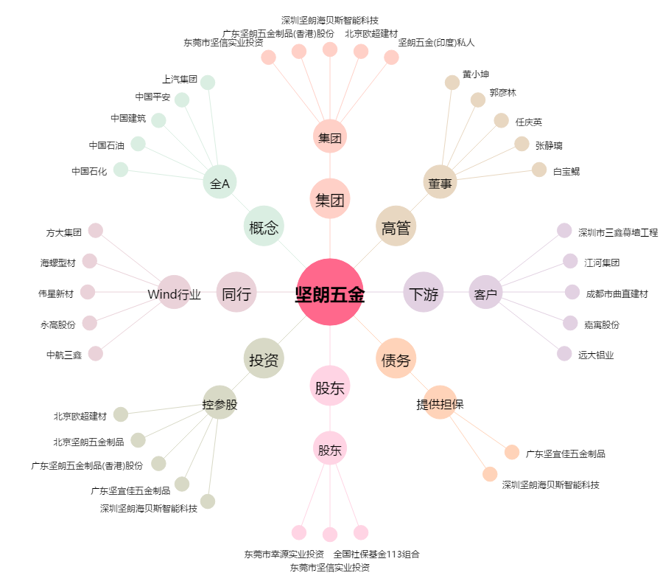
坚朗五金[002791.SZ] - 关系概览图

